Útmutatás
Redőny profil tipusok

 | E23 |  |  | Metallic line 20 |  |  | Metallic line 25
 | műanyag |  |  | fémes megjelenés |  |  | fémes megjelenés
 | A profil különböző színkombinációkban |  |  | Szín alumínium vagy nemesacél |  |  | Szín alumínium vagy nemesacél
 | A vezetési rendszer típusa |  |  | A lamella belülről nyitva van |  |  | A lamella belülről is le van zárva
 | Classic |  |  | A vezetési rendszer típusa |  |  | A vezetési rendszer típusa
 | TOP Basic |  |  | Classic (kombinálva műanyag vezetéssel) |  |  | Classic (kombinálva műanyag vezetéssel)
 | TOP |  |  | TOP |  |  | TOP
 | FRAME |  |  | FRAME |  |  | FRAME
 |  |  |  | Ráütődő metallic-line vezetéssel 29mm és C3 mech. |  |  | Ráütődő metallic-line vezetéssel 29mm és C3 mech.
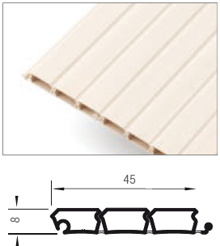
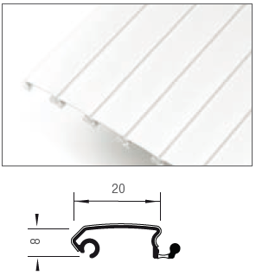
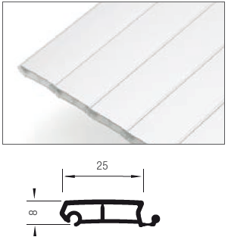

 |  | E9 |  |  |  | E4
 |  | műanyag |  |  |  | műanyag
 |  | raktáron design fényes fehér színben |  |  |  | Szín csak Alumínium műanyag
 |  | elegáns design |  |  |  | alkalmas, magas vízszintes mozgáshoz
 |  | A vezetési rendszer típusa |  |  |  | A vezetési rendszer típusa
 |  | Classic |  |  |  | Classic
 |  | TOP
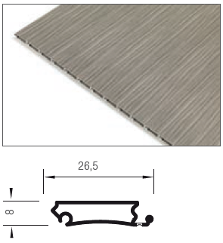
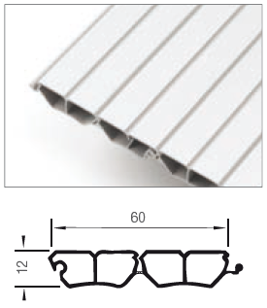

Tekercselési rendszer

 | Hátra |  |  | Csigába |  |  | C3 mechanikával

A mozgás iránya

 | Horizontális (balról jobbra) |  | Függőleges (fentről le)

Vezető rendszer típus

 | TOP basic-közézáródó vezetés csavarozásra műanyag |  |  |  | Classic - közézáródó vezetés bemarásra

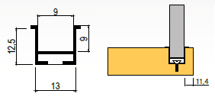

 | Rendszer rácsavarozásra. A vezető profilok csak a legközelebb álló uni színben vannak.

 | TOP - közzézáródó vezetés csavarozásra fém takaró léccel |  |  | Frame - ráütődő takaró léces vezetéssel |  |  | Ráütődő metallic-line vezetéssel 29mm és C3 mech.

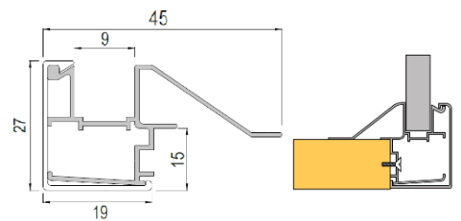
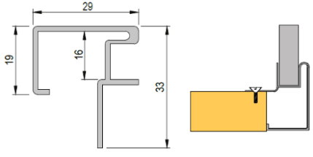

 | Rendszer rácsavarozásra. Olyan rendszerről van szó, amihez ALU vezető lécek tartoznak, amelyeknek a takarója identikus a redőny dekorral. |  |  | Ráépítet rendszer (FRAME). A vezető rendszer két részből áll- ALU lécek és takarók, amelyek színben azonosak a felhasznált redőny dekorral A vezető és a takaró léc minden szín kombinációban meg vannak, kivéve a nemes acélt ALU felülettel (metallic-line). A többi összetevők a kiválasztott színben vannak (bükk, nyír...). Ha más dekor van kiválasztva mint ALU vagy nemes acél, ebben az esetben az alsó részt 10mm-rel kell besülyeszteni, mint az oldalakhoz képest, vagy előszerelni 18mm-rel. |  |  | 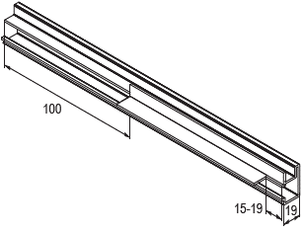 Ráütődő vezetésű (29mm). Aluminium és nemesacél színben,Metallic line profilban C3 mechanikával kombinálva.A beszerelés előtt szükséges a vezető léct beállítani az alábbi rajz szerint.

Szín

 | ALU (metallic-line) |  | Fehér (E23) |  |  | Alumínium-műanyag (E23) |  |  | Cseresznye havana (E23)

 | Nemes acél (metallic-line) |  | Szürke (E23) |  |  | Nyír (E23) |  |  | Calvados (E23)

 |  |  | Fekete (E23) |  |  | Jávor (E23) |  |  | Cseresznye (E23)

 |  |  |  |  |  | Bükk (E23)

Ver. 21.08 |  |  |  |  |  |  |  | A színes nézetek csak tájékoztató jellegűek
A szerelési útmutató megtalálható a honlapunkon www.demos24plus.com |  |  |  |  |  |  |  | www.demos24plus.com

